Чек-лист
HelpCards для самопроверки ломбарда на предмет соблюдения требований законодательства Российской Федерации о потребительском кредитовании с 24.06.2018

ДА
НЕТ
ДА
НЕТ
№ п/п | Предмет самоконтроля | Соответствует законодательству | Не соответствует законодательству | Самоконтроль (Соответствует / не соответствует)
1 | В соответствии с частью 12 статьи 5 Федерального закона от 21.12.2013 № 353-ФЗ "О потребительском кредите (займе)" (далее – Закон № 353-ФЗ) индивидуальные условия договора потребительского кредита (займа), указанные в части 9 статьи 5 Закона № 353-ФЗ, отражаются в виде таблицы, форма которой установлена нормативным актом Банка России, начиная с первой страницы договора потребительского кредита (займа), четким, хорошо читаемым шрифтом. Табличная форма индивидуальных условий договора потребительского кредита (займа) установлена Указанием Банка России от 23.04.2014 № 3240-У «О табличной форме индивидуальных условий договора потребительского кредита (займа)» (далее – Указание № 3240-У). | 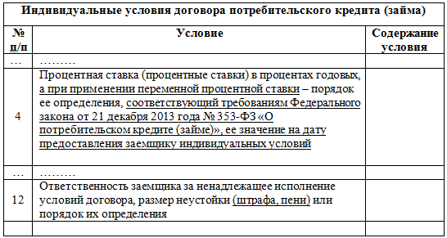 Индивидуальные условия договора потребительского кредита (займа) оформлены в соответствии с требованиями Указания Банка России № 3240-У. Наименование всех строк таблицы оформлены в соответствии с установленной приложением к Указанию формой. | 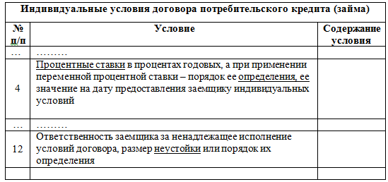 Индивидуальные условия договора потребительского кредита (займа) оформлены не в соответствии с требованиями Указания Банка России № 3240-У. НАПРИМЕР: в строке 4 исключены из наименования словосочетание "Процентная ставка" и "соответствующий требованиям Федерального закона от 21 декабря 2013 года № 353-ФЗ «О потребительском кредите (займе)»"; в строке 12 исключены из наименования слова "(штрафа, пени)".
2 | В соответствии с частью 9 статьи 5 Закона № 353-ФЗ индивидуальные условия договора потребительского займа согласовываются кредитором и заемщиком индивидуально. В графе «Содержание условия» таблицы индивидуальных условий договора потребительского займа должна указываться непосредственно информация, отражающая требуемое условие, в связи с чем отсылка в данной графе к информации, содержащейся в залоговом билете будет являться нарушением требований к табличной форме индивидуальных условий договора потребительского займа. | В графе «Содержание условия» таблицы индивидуальных условий договора потребительского займа содержатся конкретные условия договора. | В графе «Содержание условия» таблицы индивидуальных условий договора потребительского займа содержатся "отсылочные" положения. НАПРИМЕР:
Полная стоимость потребительского кредита (займа)
153,000 % годовых
СТО ПЯТЬДЕСЯТ ТРИ ЦЕЛЫХ НОЛЬ ТЫСЯЧНЫХ ПРОЦЕНТА
Полная стоимость потребительского кредита (займа)
12 575 руб. 34 коп.
ДВЕНАДЦАТЬ ТЫСЯЧ ПЯТЬСОТ СЕМЬДЕСЯТ ПЯТЬ РУБЛЕЙ ТРИДЦАТЬ ЧЕТЫРЕ КОПЕЙКИ
Полная стоимость потребительского кредита (займа)
153,000 %
СТО ПЯТЬДЕСЯТ ТРИ ЦЕЛЫХ НОЛЬ ТЫСЯЧНЫХ ПРОЦЕНТА ГОДОВЫХ
Полная стоимость потребительского кредита (займа)
12 575 рублей 34 копейки
ДВЕНАДЦАТЬ ТЫСЯЧ ПЯТЬСОТ СЕМЬДЕСЯТ ПЯТЬ РУБЛЕЙ ТРИДЦАТЬ ЧЕТЫРЕ КОПЕЙКИ
Полная стоимость потребительского кредита (займа)
СТО ПЯТЬДЕСЯТ ТРИ ПРОЦЕНТА ГОДОВЫХ
Полная стоимость потребительского кредита (займа)
153,000 % годовых
СТО ПЯТЬДЕСЯТ ТРИ ЦЕЛЫХ НОЛЬ ТЫСЯЧНЫХ ПРОЦЕНТА ГОДОВЫХ
Полная стоимость потребительского кредита (займа)
12 575 руб. 34 коп.
ДВЕНАДЦАТЬ ТЫСЯЧ ПЯТЬСОТ СЕМЬДЕСЯТ ПЯТЬ РУБЛЕЙ ТРИДЦАТЬ ЧЕТЫРЕ КОПЕЙКИ
ДА
НЕТ
3 | В соответствии с частью 1 статьи 6 Закона № 353-ФЗ полная стоимость потребительского кредита (займа) определяется как в процентах годовых, так и в денежном выражении и рассчитывается в порядке, установленном Законом № 353-ФЗ. Полная стоимость потребительского кредита (займа) размещается в квадратных рамках в правом верхнем углу первой страницы договора потребительского кредита (займа) перед таблицей, содержащей индивидуальные условия договора потребительского кредита (займа), и наносится цифрами и прописными буквами черного цвета на белом фоне четким, хорошо читаемым шрифтом максимального размера из используемых на этой странице размеров шрифта. Полная стоимость потребительского кредита (займа) в денежном выражении размещается справа от полной стоимости потребительского кредита (займа), определяемой в процентах годовых. Площадь каждой квадратной рамки должна составлять не менее чем 5 процентов площади первой страницы договора потребительского кредита (займа). |  | Полная стоимость потребительского кредита (займа) в денежном выражении размещена слева от полной стоимости потребительского кредита (займа), определяемой в процентах годовых. Полная стоимость потребительского кредита (займа) в процентах годовых размещена не с точнотью до третьего знака после запятой и не нанесена цифрами: Полная стоимость потребительского кредита (займа) (в процентах годовых и (или) в денежном выражении) размещена не в квадратных рамках, нанесена не на белом фоне, а также полная стоимость потребительского кредита (займа) в денежном выражении размещена снизу от полной стоимости потребительского кредита (займа), определяемой в процентах годовых:
Полная стоимость потребительского кредита (займа)
153,000 % годовых
СТО ПЯТЬДЕСЯТ ТРИ ЦЕЛЫХ НОЛЬ ТЫСЯЧНЫХ ПРОЦЕНТА ГОДОВЫХ
Полная стоимость потребительского кредита (займа)
12 575 руб. 34 коп.
ДВЕНАДЦАТЬ ТЫСЯЧ ПЯТЬСОТ СЕМЬДЕСЯТ ПЯТЬ РУБЛЕЙ ТРИДЦАТЬ ЧЕТЫРЕ КОПЕЙКИ
Полная стоимость потребительского кредита (займа)
153,000 % годовых
СТО ПЯТЬДЕСЯТ ТРИ ЦЕЛЫХ НОЛЬ ТЫСЯЧНЫХ ПРОЦЕНТА ГОДОВЫХ
Полная стоимость потребительского кредита (займа)
12 575 руб. 34 коп.
ДВЕНАДЦАТЬ ТЫСЯЧ ПЯТЬСОТ СЕМЬДЕСЯТ ПЯТЬ РУБЛЕЙ ТРИДЦАТЬ ЧЕТЫРЕ КОПЕЙКИ
Полная стоимость потребительского кредита (займа)
153,000 % годовых
Полная стоимость потребительского кредита (займа)
12 575 руб. 34 коп.
Полная стоимость потребительского кредита (займа)
153,000 % годовых
Сто пятьдесят три целых ноль тысячных процента годовых
ДА
НЕТ
ДА
НЕТ
 |  |  | Полная стоимость потребительского кредита (займа) не нанесена прописными буквами: Полная стоимость потребительского кредита (займа) нанесена шрифтом не максимального размера из используемых на этой странице размеров шрифта. Площадь каждой квадратной рамки составляет менее чем 5 процентов площади первой страницы договора потребительского кредита (займа). Полная стоимость указана не прописными, а строчными буквами.
4 | В соответствии с пунктом 1 Указания № 3240-У таблица индивидуальных условий договора состоит из общего заголовка и трех граф по форме приложения к Указанию № 3240-У, из которых графа "Содержание условия" заполняется кредитором и содержит индивидуальные условия заключаемого договора потребительского кредита (займа). | Таблица индивидуальных условий договора потребительского кредита (займа) состоит из: Графа 1 "№ п/п"; Графа 2 "Условие"; Графа 3 "Содержание условия" | 1. Наименование таблицы не включено в табличную форму: 2. Наименование таблицы не включено в табличную форму, неверно указано наименование какой-либо графы: 3. Отсутствуют какие-либо графы:
5 | В соответствии с пунктом 2 Указания № 3240-У исключение строк из таблицы индивидуальных условий договора не допускается. Отсутствие информации в строках таблицы индивидуальных условий договора обозначается отметкой "Отсутствует". В случае если условие не применимо к данному виду договора, проставляется отметка "Не применимо". Проставление отметки "Не применимо" допускается в строках 5, 9 - 11, 15. | 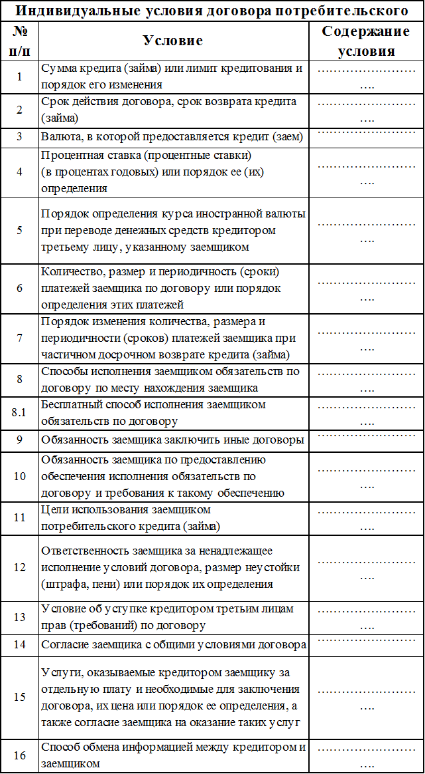 | 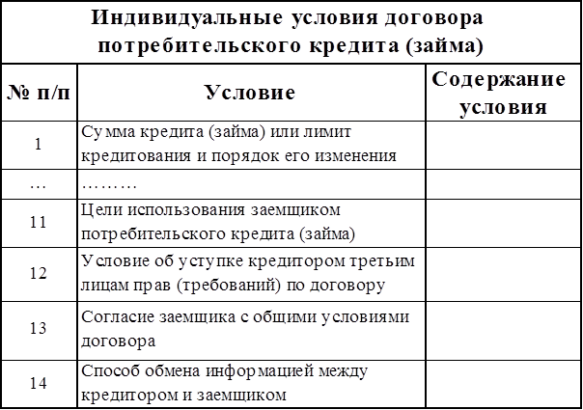 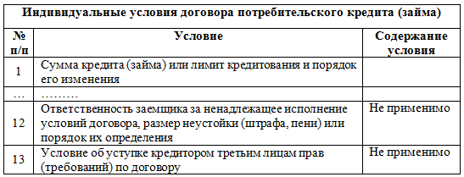 1. Исключены какие-либо пункты, строки из таблицы, предусмотренной Указанием: 2. Отметка "Не применимо" проставлена в строках, не предусмотренных Указанием, например:
Стр. 1
Стр. 2
Стр. 1
Стр. 2
Стр. 1
ДА
НЕТ
6 | 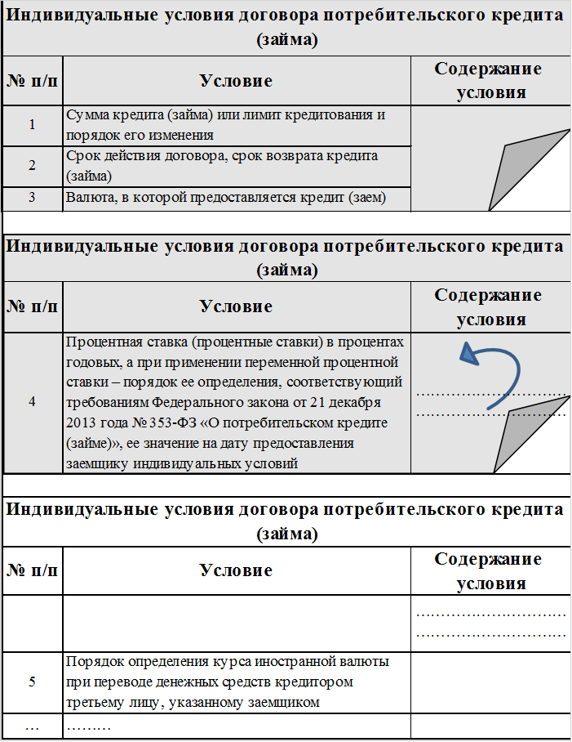 В соответствии с пунктом 3 Указания № 3240-У при размещении части таблицы индивидуальных условий договора на второй и следующих по порядку страницах договора потребительского кредита (займа) заголовок и подзаголовки граф повторяются. Строки таблицы индивидуальных условий договора переносятся на следующую страницу целиком, кроме случаев, когда содержание условия занимает более одной страницы договора. |  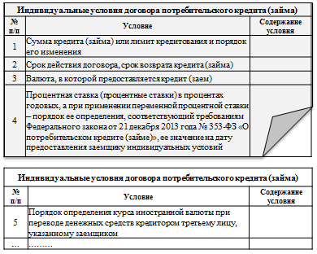 1. При размещении части таблицы индивидуальных условий договора на второй и следующих по порядку страницах: 2. Размещении части таблицы индивидуальных условий договора на второй и следующих по порядку страницах, в случае, когда содержание условия занимает более одной страницы договора: | 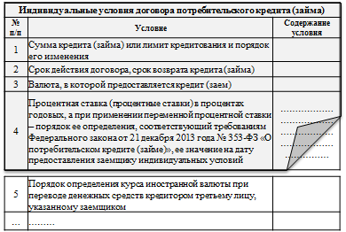 1. При размещении части таблицы индивидуальных условий договора на второй странице заголовки и подзаголовки граф не повторены:
Стр. 2
Стр. 3
Стр. 2
Стр. 3
ДА
НЕТ
ДА
НЕТ
ДА
НЕТ
7 | В соответствии с пунктом 4 Указания № 3240-У в случае наличия в договоре потребительского кредита (займа) иных условий, требующих согласования кредитором и заемщиком индивидуально, таблица индивидуальных условий договора дополняется строками, содержащими такие условия, после строки 16 с продолжением нумерации по порядку. | 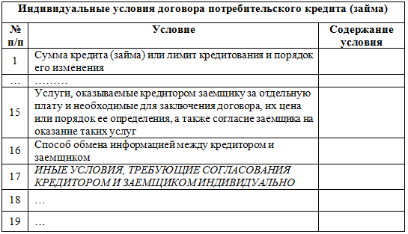 В соответствии с требованием - иные условия после 16 строки. | 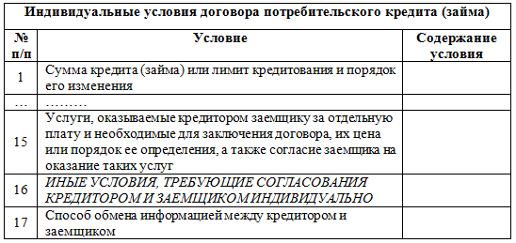 Не в соответствии с требованием - иные условия в 16 строке.
8 | В соответствии с частью 20 статьи 5 Закона № 353-ФЗ сумма произведенного заемщиком платежа по договору потребительского кредита (займа) в случае, если она недостаточна для полного исполнения обязательств заемщика по договору потребительского кредита (займа), погашает задолженность заемщика в следующей очередности: 1) задолженность по процентам; 2) задолженность по основному долгу; 3) неустойка (штраф, пеня) в размере, определенном в соответствии с частью 21 статьи 5 Закона № 353-ФЗ; 4) проценты, начисленные за текущий период платежей; 5) сумма основного долга за текущий период платежей; 6) иные платежи, предусмотренные законодательством Российской Федерации о потребительском кредите (займе) или договором потребительского кредита (займа). | В соответствии с требованием: I. ПРИМЕР: 1) задолженность по процентам; 2) задолженность по основному долгу; 3) неустойка (штраф, пеня) в размере, определенном в соответствии с частью 21 статьи 5 Закона № 353-ФЗ; 4) проценты, начисленные за текущий период платежей; 5) иные платежи, предусмотренные законодательством Российской Федерации о потребительском кредите (займе) или договором потребительского кредита (займа). II. ПРИМЕР (в случае если отсутсвуют неустойка (штраф, пени) и иные платежи, предусмотренные законодательством Российской Федерации о потребительском кредите (займе) или договором потребительского кредита (займа)): 1) задолженность по процентам; 2) задолженность по основному долгу; 3) проценты, начисленные за текущий период платежей; 4) сумма основного долга за текущий период платежей. | Не в соответствии с требованием: ПРИМЕР (нарушение очередности): Все средства, полученные от залогодателей в погашение задолженности, если они недостаточны для полного погашения задолженности по займу, направляются на исполнение обязательств заемщика перед ломбардом в соответствии с условиями договора и расходуются в следующем порядке: 1) в первую очередь средства направляются на погашение штрафа; 2) во вторую очередь денежные средства направляются на погашение процентов по займу; 3) затем денежные средства направляются на оплату прочих услуг и платежей в соответствии с договором; 4) оставшиеся средства направляются на погашение основной суммы долга – суммы предоставленного займа.
9 | В соответствии с частью 21 статьи 5 Закона № 353-ФЗ размер неустойки (штрафа, пени) за неисполнение или ненадлежащее исполнение заемщиком обязательств по возврату потребительского кредита (займа) и (или) уплате процентов на сумму потребительского кредита (займа) не может превышать двадцать процентов годовых в случае, если по условиям договора потребительского кредита (займа) на сумму потребительского кредита (займа) проценты за соответствующий период нарушения обязательств начисляются, или в случае, если по условиям договора потребительского кредита (займа) проценты на сумму потребительского кредита (займа) за соответствующий период нарушения обязательств не начисляются, 0,1 процента от суммы просроченной задолженности за каждый день нарушения обязательств. | 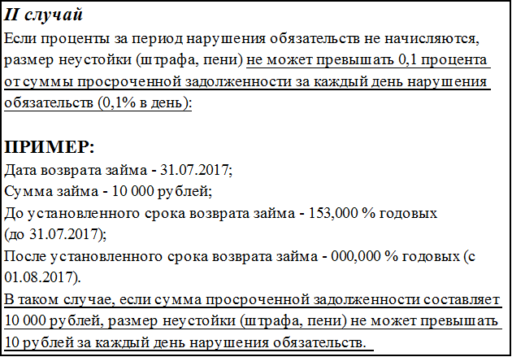 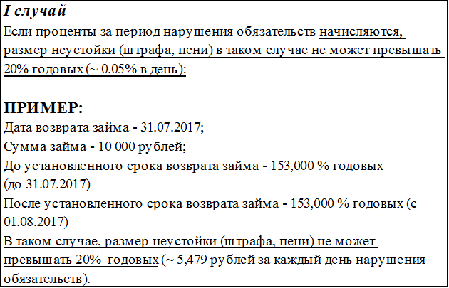 | 